상품제안서
DO_사조 라이트팜 5호 (라이트팜 5개) | 상품코드: F30126

 |  |  |  |  |  |  | 02-412-0044 | www.easy1.co.kr
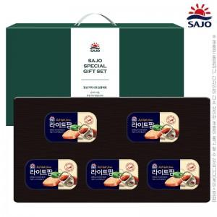

【상세/제작정보】 | 소량 발송 가능합니다

【인쇄/포장옵션】 | / 포장불가능

【공급단가】 | 수량 | 50~ | 100~ | 500~ | 1,000~ | 2,000~
*VAT별도 | 단가 | 10,750원 | 10,570원 | 10,320원 | 10,060원 | 9,890원

【상품 URL】 | http://www.easy1.co.kr/src/goods_detail.php?gdno=30126

